SpringCloud-Hoxton.SR9版本升级指南
序号 |  | 升级后
1

2

3

4

5
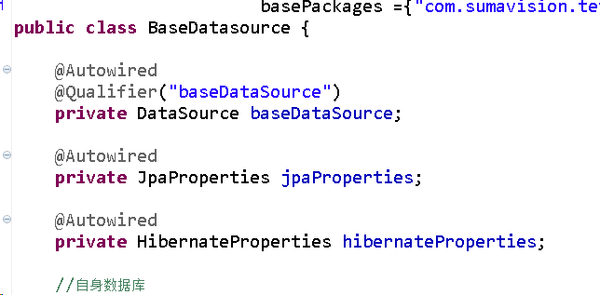

6

7
 |  |  | main 方法报错按 ctrl+shift + o

8
 |  |  | feign 报错按 ctrl+shift + o

9
 |  |  | dao方法修改
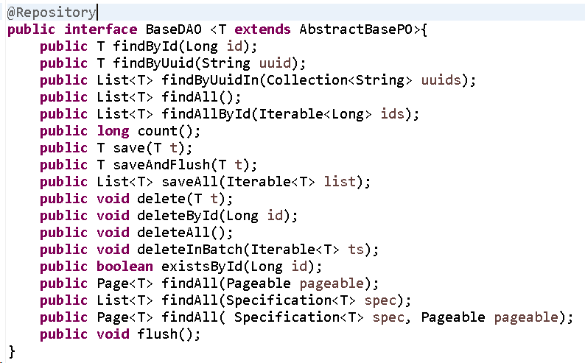

10
 |  | 分页 new PageRequest 改为 PageRequest.of

11
 |  |  | my.ini中增加 default-time_zone = '+8:00'

 | git分支：master-Hoxton.SR9

 | 升级完后统一从master分支merge新代码，然后解决冲突，测试没问题后，后续开发迁移到新版本上

